表紙
超音波距離計 アーキテクチャ設計書

Ver1.1.0

 | 刈谷支店 車載ソフトウェア開発チーム

承認
承認
検討
作成

要件抽出
温湿度計要件抽出と要件定義

Temperature
Humidity
 |  |  | 要件抽出 | 確認項目 |  |  |  |  |  | 要件定義
１．要求機能 | 1-1 温湿度測定 | 1 | 温湿度センサDHT-11により、温湿度を測定すること。 | なし |  | Conditions | Minimun | Typical | Maxmum |  |  |  | -20 | 0 | 0 | 20
 |  | 2 | 温度測定領域は 0〜50℃とする。 | DHT11の温度測定仕様 | Measurement Range |  | 0 ℃ |  | 50 ℃ |  |  |  | -10 | 0 | 10 | 20
 |  | 3 | 温度測定分解能は 1℃ とする。 |  | Resolution | 1℃ | 1℃ | 1℃ | 1℃ |  |  |  | 0 | 0 | 20 | 20
 |  | 4 | 湿度測定領域は 20～80％ とする。 | DHT11の湿度測定仕様 | Measurement Range | 0℃ | 30%RH |  | 90%RH |  |  |  | 10 | 10 | 30 | 30
 |  |  |  |  |  | 25℃ | 20%RH |  | 90%RH |  |  |  | 20 | 20 | 40 | 40
 |  |  |  |  |  | 50℃ | 20%RH |  | 80%RH |  |  |  | 30 | 30 | 50 | 50
 |  | 5 | 湿度測定分解能は 1% とする。 |  | Resolution |  | 1%RH | 1%RH | 1%RH |  |  |  | 40 | 40 | 60 | 60
 |  | 6 | 温湿度測定間隔は2秒に1回とする。 | DHT11の通信仕様 | Interface | Serial Interface Single Wire Two Way |  |  |  |  |  |  | 50 | 50 | 70 | 70
 |  |  |  |  | Process time | One communication process is about 4ms. |  |  |  |  |  |  | 60 | 50 | 80 | 80
 |  | 7 | 温湿度ともにLCD1602またはLCD2004 I2Cに表示すること。 | 表示フォーマット不明 | 仕様確認1 | 表示フォーマットに指定はあるか？ |  |  |  |  |  |  | 70 | 50 | 90 | 80
 |  |  |  |  | 仕様確認2 | 異常時あるいは測定範囲外のときの表示は？ |  |  |  |  |  |  |  |  | 100 | 80
 |  | 8 |  | 表示開始タイミング不明 | 仕様確認3 | 表示開始タイミングの制限はあるか？
 |  | 9 |  | 表示間隔不明 | 仕様確認4 | 測定間隔と同じ2秒に1回の表示で良いか？
 | 1-2 距離測定 | 1 | 対象外 | なし
 | 1-3 シリアルモニタリング | 1 | シリアルアルモニタで温度、湿度、距離をモニタリングできること。 | シリアルモニタ | 仕様確認5 | シリアルモニタはArduinoIDE以外でも良いか。
 |  | 2 | 通信速度は 115200bps とする。 | なし
 | 1-4 電源 | 1 | 電源はPCからUSBにて供給とする。 | なし
温度
湿度
距離
温度
湿度
DHT11
LCD1602 or LCD2004 I2C
USB
USB
115200bps
温度
湿度
DHT11
LCD2004 I2C
温度
湿度
距離
PIN1 VDD
SDA A4
PIN2 DATA
PIN4 GND
SCL A5
2.ハードウェア構成 | 2-1 ハードウェア構成図 | 1 | 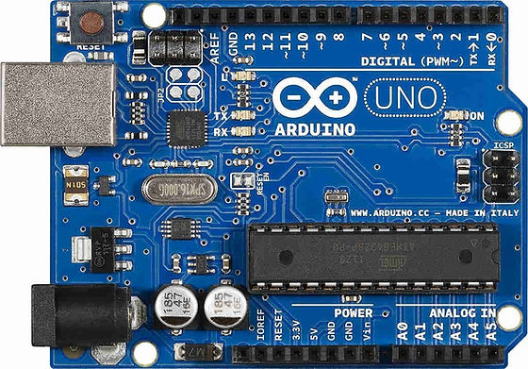 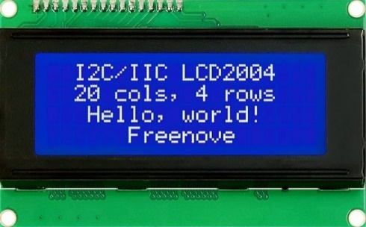 | 使用端子 | 仕様確認6 | 使用端子に指定はあるか？ |  |  |  |  | 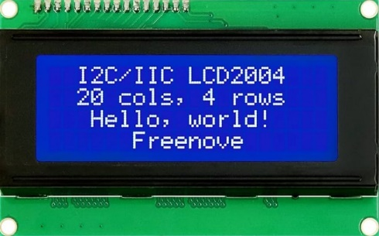 | ｖ
 | 2-2 電子回路図 | 1 | 省略 | なし
 | 2-3 部品リスト | 1 | LCD1602 or LCD2004 I2C | なし
３．開発環境 | 3-1 IDE | 1 | Arduino IDEは Version2.2.1 とする。 | なし
 | 3－2 開発言語 | 1 | Arduino言語（C/C++) | なし
 | 3-3 ライブラリ | 1 | Arduinoライブラリは使用可とする。 | なし | 仕様確認7 | 使用ライブラリに制限はあるか？

外部設計
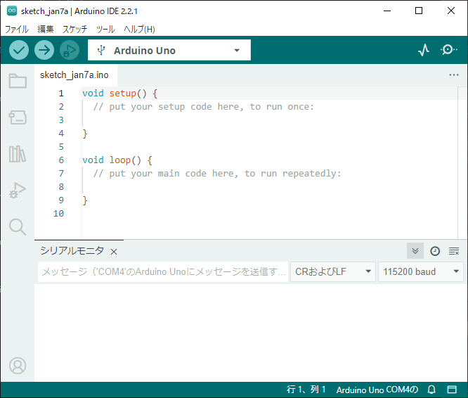
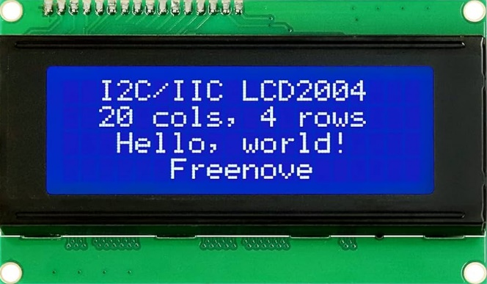
超音波距離計構成
温度
湿度
距離
温度
湿度
ECHO
TRIG
DHT11
HC-SR04
LCD1602 or LCD2004 I2C
USB

アーキテクチャ設計
アーキテクチャ設計

 | 1 | アーキテクチャ設計は、要求された機能要件と構造設計を対応づける。
 | 2 | アーキテクチャ設計は、システムの成立性を説明する。

1 | 要件定義から構造設計を対応付け

1-1-2 温度測定領域は 0〜50℃とする。
1-1-3 温度測定分解能は 1℃ とする。
1-1-4 湿度測定領域は 20～80％ とする。
1-1-7 仕様確認７ 測定領域外はクリッピングすること。
1-1-5 湿度測定分解能は 1% とする。
1-1-1 温湿度センサDHT-11により、温湿度を測定すること。
温湿度計
温湿度測定
温湿度センサ制御
DHT11
2-1 ハードウェア構成図
DATA
Arduino
温湿度測定
温湿度測定
温湿度測定
Serial Interface Single Wire Two Way

1-1-7 仕様確認３起動後すぐに表示すること。
1-1-7 温湿度ともにLCD1602またはLCD2004 I2Cに表示すること。
温湿度表示
LCD制御
LCD2004
SDA
I2C

温湿度表示
温湿度表示
LCD出力

SCL

1-1-6 温湿度測定間隔は2秒に1回とする。
時間測定
1-1-7 仕様確認測定間隔と同じ2秒に1回の表示で良い
時間測定
起動時間取得

1-3-1 シリアルアルモニタで温度、湿度、距離をモニタリングできること。
1-4-1 電源はPCからUSBにて供給とする。
Monitor
シリアル通信制御
PC
115200bps
1-3-2 通信速度は 115200bps
Debug出力
Monitoring
シリアル出力
/
USB

2 | 構造設計にハードウェア要件を追加

1-1-2 温度測定領域は 0〜50℃とする。
1-1-3 温度測定分解能は 1℃ とする。
Configrator
GPIO
1-1-4 湿度測定領域は 20～80％ とする。
D0
D0
1-1-7 仕様確認７ 測定領域外はクリッピングすること。
1-1-5 湿度測定分解能は 1% とする。
1-1-1 温湿度センサDHT-11により、温湿度を測定すること。
温湿度計
温湿度測定
温湿度センサ制御
DHT11
DHT_nonblocking
D1
D1
DHT11
2-1 ハードウェア構成図
温湿度入力
DATA
Arduino
温湿度測定
温湿度測定
温湿度測定
測定要求
measure
DATA
D2
D2
Serial Interface Single Wire Two Way
温度
湿度
D3
D3

D4
D4

1-1-8 仕様確認３起動後すぐに表示すること。
1-1-7 温湿度ともにLCD1602またはLCD2004 I2Cに表示すること。
温湿度表示
LCD制御
LCD_I2C
LiquidCrystal_I2C
I2C
LCD2004
SDA
初期化
LCD初期化
I2C
SDA
温度
温度
温湿度表示
湿度
温湿度表示
温湿度出力
湿度
LCD出力
温度
湿度
LCD出力
SCL
SCL

1-1-7 仕様確認測定間隔と同じ2秒に1回の表示で良い
時間測定
TIMER0
時間測定
1-1-6 温湿度測定間隔は2秒に1回とする。
起動時間取得

起動時間 ms

1-3-1 シリアルアルモニタで温度、湿度、距離をモニタリングできること。
1-4-1 電源はPCからUSBにて供給とする。
Monitor
Serial
PC
シリアル通信制御
1-3-2 通信速度は 115200bps
Debug出力
Monitoring
/
USB
115200bps
USB
Debug情報
シリアル出力

1-1-7 仕様確認７ 測定領域外はクリッピングすること。
3 | 構造設計にソフトウェア要件を追加
Temperature
Humidity
 |  |  | Temp |  | Humidity
 |  |  | -20 | 0 | 0 | 20
 |  |  | -10 | 0 | 10 | 20
 |  |  | 0 | 0 | 20 | 20
 |  |  | 10 | 10 | 30 | 30
 |  |  | 20 | 20 | 40 | 40
 |  |  | 30 | 30 | 50 | 50
 |  |  | 40 | 40 | 60 | 60
 |  |  | 50 | 50 | 70 | 70
 |  |  | 60 | 50 | 80 | 80
 |  |  | 70 | 50 | 90 | 80
 |  |  | 80 | 50 | 100 | 80

デバイス初期化

1-1-2 温度測定領域は 0〜50℃とする。
1-1-3 温度測定分解能は 1℃ とする。
Configrator
GPIO
1-1-4 湿度測定領域は 20～80％ とする。
D0
D0
1-1-5 湿度測定分解能は 1% とする。
1-1-1 温湿度センサDHT-11により、温湿度を測定すること。
温湿度計
温湿度測定
温湿度センサ制御
D1
D1
DHT11
1-1-6 温湿度測定間隔は2秒に1回とする。
DATA
Arduino
loop
温湿度測定
温湿度測定
温湿度入力
測定要求
DATA
D2
D2
Serial Interface Single Wire Two Way
温湿度測定
D3
D3

D4
D4

1-1-8 仕様確認３起動後すぐに表示すること。
1-1-7 温湿度ともにLCD1602またはLCD2004 I2Cに表示すること。
1-1-7 温湿度ともにLCD1602またはLCD2004 I2Cに表示すること。
温湿度表示
LCD制御
I2C
LCD2004
SDA
初期化
SDA
I2C
SDA
1-1-9 仕様確認測定間隔と同じ2秒に1回の表示で良い
温湿度表示
温湿度表示

温湿度出力
LCD出力
LCD出力
SCL
SCL
SCL

時間測定
起動時間取得

1-3-1 シリアルアルモニタで温度、湿度、距離をモニタリングできること。
Monitor
Serial
PC
1-4-1 電源はPCからUSBにて供給とする。
シリアル通信制御
1-3-2 通信速度は 115200bps
Debug出力
Monitoring
USB
/
115200bps
USB
デバッグ情報出力
シリアル出力

基本設計
基本設計

 | 1 | 基本設計はアーキテクチャ構造にインターフェースを対応付けする。

1-1-7 仕様確認７ 測定領域外はクリッピングすること。
Temperature
Humidity
 |  |  | Temp |  | Humidity
 |  |  | -20 | 0 | 0 | 20
 |  |  | -10 | 0 | 10 | 20
 |  |  | 0 | 0 | 20 | 20
 |  |  | 10 | 10 | 30 | 30
 |  |  | 20 | 20 | 40 | 40
 |  |  | 30 | 30 | 50 | 50
 |  |  | 40 | 40 | 60 | 60
 |  |  | 50 | 50 | 70 | 70
 |  |  | 60 | 50 | 80 | 80
 |  |  | 70 | 50 | 90 | 80
 |  |  | 80 | 50 | 100 | 80

Arduino制御Layer
App Layer
IOD Layer
Library Layer
論理CH-物理CH変換Layer
CPU Layer
外部デバイスLayer

Arduino要件
初期化
デバイス初期化
GPIO空端子は本来初期化するべきだが
プロセッサデフォルト状態INPUT_MODE
をそのまま使用とする
Arduino
setup
デバイス初期化
InitDevice

起動時間取得
1-1-2 温度測定領域は 0〜50℃とする。
1-1-3 温度測定分解能は 1℃ とする。
Configrator
GPIO
1-1-4 湿度測定領域は 20～80％ とする。
D0
D0
1-1-5 湿度測定分解能は 1% とする。
外部Library
1-1-1 温湿度センサDHT-11により温湿度を測定すること。
温湿度計
温湿度測定
温湿度センサ制御
DHT11
DHT_nonblocking
D1
D1
DHT11
Arduino要件
1-1-6 温湿度測定間隔は2秒に1回とする。
dht.init
DATA
Arduino
loop
温湿度測定
MsrTemperature
温湿度入力
測定要求
measure
DATA
DATA
D2
digitalRead
D2
Serial Interface Single Wire Two Way
2秒に1回測定
status
dht.measure
digitalWrite
temperature
D3
D3
humidity
D4
D4

1-1-8 仕様確認３起動後すぐに表示すること。
1-1-7 温湿度ともにLCD2004 I2Cに表示すること。
外部Library
1-1-7 温湿度ともにLCD2004 I2Cに表示すること。
温湿度表示
LCD制御
LCD_I2C
LiquidCrystal_I2C
I2C
LCD2004
SDA
1-1-9 仕様確認測定間隔と同じ2秒に1回の表示で良い
lcd.Init
初期化
init
SDA
SDA
I2C
SDA
Temoerature
backlight
温湿度表示
Humidity
DispTemperature
clear
2秒に1回出力
TemperatureFrame
温湿度出力
HUmidityFrame
lcd.print
LCD出力
setCursor
SCL
SCL
SCL
SCL
print
Frame : x,y,text

 |  |  |  |  |  |  | Temperature-Hygro Meter
起動時間 StartTick
温度情報 Temperature
 |  |  |  |  |  |  | Temp | □□C
 |  |  |  |  |  |  | Humi | □□％

湿度情報 Humidity
Arduino Library
時間測定
TIMER0
millis
Scheduler
起動時間測定
起動時間 ms

1-3-1 シリアルアルモニタで温度、湿度、距離をモニタリングできること。
Monitor
Arduino Library
Serial
PC
1-4-1 電源はPCからUSBにて供給とする。
Temperature
シリアル通信制御
1-3-2 通信速度は 115200bps
Debug出力
Humidity
Monitoring
USB
/
115200bps
USB
Tick
デバッグ情報出力
Serial.print

2000ms

dht.measure

2000ms

DispTemperature

